Sheet1
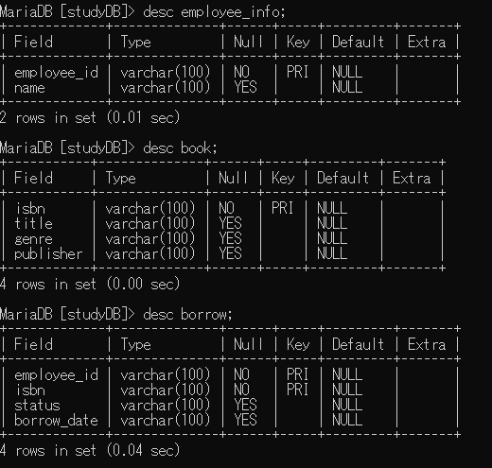
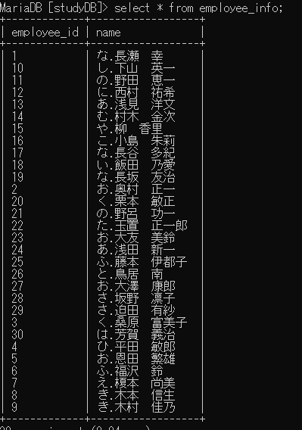
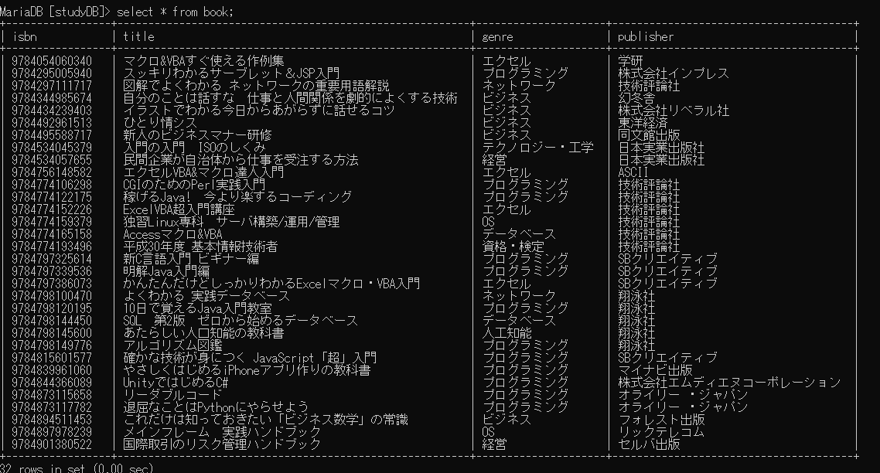
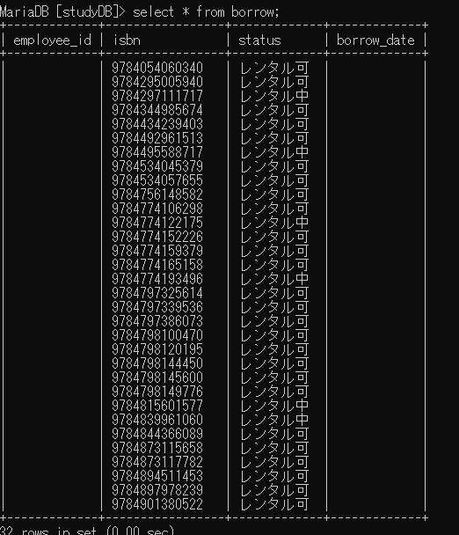
insert into employee_info values( ' |  | 1 | ' | , | ' | な.長瀬 幸 |  | ' | );
insert into employee_info values( ' |  | 2 | ' | , | ' | お.奥村 正一 |  | ' | );
insert into employee_info values( ' |  | 3 | ' | , | ' | く.桑原 富美子 |  | ' | );
insert into employee_info values( ' |  | 4 | ' | , | ' | ひ.平田 敏郎 |  | ' | );
insert into employee_info values( ' |  | 5 | ' | , | ' | お.恩田 繁雄 |  | ' | );
insert into employee_info values( ' |  | 6 | ' | , | ' | ふ.福沢 鈴 |  | ' | );
insert into employee_info values( ' |  | 7 | ' | , | ' | え.榎本 尚美 |  | ' | );
insert into employee_info values( ' |  | 8 | ' | , | ' | き.木本 信生 |  | ' | );
insert into employee_info values( ' |  | 9 | ' | , | ' | き.木村 佳乃 |  | ' | );
insert into employee_info values( ' |  | 10 | ' | , | ' | し.下山 英一 |  | ' | );
insert into employee_info values( ' |  | 11 | ' | , | ' | の.野田 恵一 |  | ' | );
insert into employee_info values( ' |  | 12 | ' | , | ' | に.西村 祐希 |  | ' | );
insert into employee_info values( ' |  | 13 | ' | , | ' | あ.浅見 洋文 |  | ' | );
insert into employee_info values( ' |  | 14 | ' | , | ' | む.村木 金次 |  | ' | );
insert into employee_info values( ' |  | 15 | ' | , | ' | や.柳 香里 |  | ' | );
insert into employee_info values( ' |  | 16 | ' | , | ' | こ.小島 朱莉 |  | ' | );
insert into employee_info values( ' |  | 17 | ' | , | ' | な.長谷 多紀 |  | ' | );
insert into employee_info values( ' |  | 18 | ' | , | ' | い.飯田 乃愛 |  | ' | );
insert into employee_info values( ' |  | 19 | ' | , | ' | な.長坂 友治 |  | ' | );
insert into employee_info values( ' |  | 20 | ' | , | ' | く.栗本 敏正 |  | ' | );
insert into employee_info values( ' |  | 21 | ' | , | ' | の.野呂 功一 |  | ' | );
insert into employee_info values( ' |  | 22 | ' | , | ' | た.玉置 正一郎 |  | ' | );
insert into employee_info values( ' |  | 23 | ' | , | ' | お.大友 美鈴 |  | ' | );
insert into employee_info values( ' |  | 24 | ' | , | ' | あ.浅田 新一 |  | ' | );
insert into employee_info values( ' |  | 25 | ' | , | ' | ふ.藤本 伊都子 |  | ' | );
insert into employee_info values( ' |  | 26 | ' | , | ' | と.鳥居 南 |  | ' | );
insert into employee_info values( ' |  | 27 | ' | , | ' | お.大澤 康郎 |  | ' | );
insert into employee_info values( ' |  | 28 | ' | , | ' | さ.坂野 凛子 |  | ' | );
insert into employee_info values( ' |  | 29 | ' | , | ' | さ.迫田 有紗 |  | ' | );
insert into employee_info values( ' |  | 30 | ' | , | ' | は.芳賀 義治 |  | ' | );

insert into book values(' | 9784774159379 | ',' | 独習Linux専科 サーバ構築/運用/管理 |  |  | ',' | OS | ',' | 技術評論社 | ');
insert into book values(' | 9784894511453 | ',' | これだけは知っておきたい「ビジネス数学」の常識 |  |  | ',' | ビジネス | ',' | フォレスト出版 | ');
insert into book values(' | 9784774122175 | ',' | 稼げるJava! 今より楽するコーディング |  |  | ',' | プログラミング | ',' | 技術評論社 | ');
insert into book values(' | 9784901380522 | ',' | 国際取引のリスク管理ハンドブック |  |  | ',' | 経営 | ',' | セルバ出版 | ');
insert into book values(' | 9784534045379 | ',' | 入門の入門 ISOのしくみ |  |  | ',' | テクノロジー・工学 | ',' | 日本実業出版社 | ');
insert into book values(' | 9784897978239 | ',' | メインフレーム 実践ハンドブック |  |  | ',' | OS | ',' | リックテレコム | ');
insert into book values(' | 9784774106298 | ',' | CGIのためのPerl実践入門 |  |  | ',' | プログラミング | ',' | 技術評論社 | ');
insert into book values(' | 9784798120195 | ',' | 10日で覚えるJava入門教室 |  |  | ',' | プログラミング | ',' | 翔泳社 | ');
insert into book values(' | 9784774165158 | ',' | Accessマクロ&VBA |  |  | ',' | データベース | ',' | 技術評論社 | ');
insert into book values(' | 9784756148582 | ',' | エクセルVBA&マクロ達人入門 |  |  | ',' | エクセル | ',' | ASCII | ');
insert into book values(' | 9784774152226 | ',' | ExcelVBA超入門講座 |  |  | ',' | エクセル | ',' | 技術評論社 | ');
insert into book values(' | 9784495588717 | ',' | 新人のビジネスマナー研修 |  |  | ',' | ビジネス | ',' | 同文館出版 | ');
insert into book values(' | 9784798144450 | ',' | SQL 第2版 ゼロから始めるデータベース |  |  | ',' | データベース | ',' | 翔泳社 | ');
insert into book values(' | 9784797386073 | ',' | かんたんだけどしっかりわかるExcelマクロ・VBA入門 |  |  | ',' | エクセル | ',' | SBクリエイティブ | ');
insert into book values(' | 9784873117782 | ',' | 退屈なことはPythonにやらせよう |  |  | ',' | プログラミング | ',' | オライリー ・ジャパン | ');
insert into book values(' | 9784844366089 | ',' | UnityではじめるC# |  |  | ',' | プログラミング | ',' | 株式会社エムディエヌコーポレーション | ');
insert into book values(' | 9784839961060 | ',' | やさしくはじめるiPhoneアプリ作りの教科書 |  |  | ',' | プログラミング | ',' | マイナビ出版 | ');
insert into book values(' | 9784774193496 | ',' | 平成30年度 基本情報技術者 |  |  | ',' | 資格・検定 | ',' | 技術評論社 | ');
insert into book values(' | 9784054060340 | ',' | マクロ&VBAすぐ使える作例集 |  |  | ',' | エクセル | ',' | 学研 | ');
insert into book values(' | 9784873115658 | ',' | リーダブルコード |  |  | ',' | プログラミング | ',' | オライリー ・ジャパン | ');
insert into book values(' | 9784798145600 | ',' | あたらしい人口知能の教科書 |  |  | ',' | 人工知能 | ',' | 翔泳社 | ');
insert into book values(' | 9784798149776 | ',' | アルゴリズム図鑑 |  |  | ',' | プログラミング | ',' | 翔泳社 | ');
insert into book values(' | 9784492961513 | ',' | ひとり情シス |  |  | ',' | ビジネス | ',' | 東洋経済 | ');
insert into book values(' | 9784434239403 | ',' | イラストでわかる今日からあがらずに話せるコツ |  |  | ',' | ビジネス | ',' | 株式会社リベラル社 | ');
insert into book values(' | 9784295005940 | ',' | スッキリわかるサーブレット＆JSP入門 |  |  | ',' | プログラミング | ',' | 株式会社インプレス | ');
insert into book values(' | 9784297111717 | ',' | 図解でよくわかる ネットワークの重要用語解説 |  |  | ',' | ネットワーク | ',' | 技術評論社 | ');
insert into book values(' | 9784798100470 | ',' | よくわかる 実践データベース |  |  | ',' | ネットワーク | ',' | 翔泳社 | ');
insert into book values(' | 9784797339536 | ',' | 明解Java入門編 |  |  | ',' | プログラミング | ',' | SBクリエイティブ | ');
insert into book values(' | 9784797325614 | ',' | 新C言語入門 ビギナー編 |  |  | ',' | プログラミング | ',' | SBクリエイティブ | ');
insert into book values(' | 9784344985674 | ',' | 自分のことは話すな 仕事と人間関係を劇的によくする技術 |  |  | ',' | ビジネス | ',' | 幻冬舎 | ');
insert into book values(' | 9784534057655 | ',' | 民間企業が自治体から仕事を受注する方法 |  |  | ',' | 経営 | ',' | 日本実業出版社 | ');
insert into book values(' | 9784815601577 | ',' | 確かな技術が身につく JavaScript「超」入門 |  |  | ',' | プログラミング | ',' | SBクリエイティブ | ');

insert into borrow values('',' | 9784774159379 | ',' | レンタル可 |  | ','');
insert into borrow values('',' | 9784894511453 | ',' | レンタル可 |  | ','');
insert into borrow values('',' | 9784774122175 | ',' | レンタル中 |  | ','');
insert into borrow values('',' | 9784901380522 | ',' | レンタル可 |  | ','');
insert into borrow values('',' | 9784534045379 | ',' | レンタル可 |  | ','');
insert into borrow values('',' | 9784897978239 | ',' | レンタル可 |  | ','');
insert into borrow values('',' | 9784774106298 | ',' | レンタル可 |  | ','');
insert into borrow values('',' | 9784798120195 | ',' | レンタル可 |  | ','');
insert into borrow values('',' | 9784774165158 | ',' | レンタル可 |  | ','');
insert into borrow values('',' | 9784756148582 | ',' | レンタル可 |  | ','');
insert into borrow values('',' | 9784774152226 | ',' | レンタル可 |  | ','');
insert into borrow values('',' | 9784495588717 | ',' | レンタル中 |  | ','');
insert into borrow values('',' | 9784798144450 | ',' | レンタル可 |  | ','');
insert into borrow values('',' | 9784797386073 | ',' | レンタル可 |  | ','');
insert into borrow values('',' | 9784873117782 | ',' | レンタル可 |  | ','');
insert into borrow values('',' | 9784844366089 | ',' | レンタル可 |  | ','');
insert into borrow values('',' | 9784839961060 | ',' | レンタル中 |  | ','');
insert into borrow values('',' | 9784774193496 | ',' | レンタル中 |  | ','');
insert into borrow values('',' | 9784054060340 | ',' | レンタル可 |  | ','');
insert into borrow values('',' | 9784873115658 | ',' | レンタル可 |  | ','');
insert into borrow values('',' | 9784798145600 | ',' | レンタル可 |  | ','');
insert into borrow values('',' | 9784798149776 | ',' | レンタル可 |  | ','');
insert into borrow values('',' | 9784492961513 | ',' | レンタル可 |  | ','');
insert into borrow values('',' | 9784434239403 | ',' | レンタル可 |  | ','');
insert into borrow values('',' | 9784295005940 | ',' | レンタル可 |  | ','');
insert into borrow values('',' | 9784297111717 | ',' | レンタル中 |  | ','');
insert into borrow values('',' | 9784798100470 | ',' | レンタル可 |  | ','');
insert into borrow values('',' | 9784797339536 | ',' | レンタル可 |  | ','');
insert into borrow values('',' | 9784797325614 | ',' | レンタル可 |  | ','');
insert into borrow values('',' | 9784344985674 | ',' | レンタル可 |  | ','');
insert into borrow values('',' | 9784534057655 | ',' | レンタル可 |  | ','');
insert into borrow values('',' | 9784815601577 | ',' | レンタル中 |  | ','');

